PUNTO 2
FORMULA= -2x-3 | N= | 10
 | TABLA PUNTO 2 |  |  |  |  |  |  |  |  |  |  | RESULTADOS | DESCRIPCION
 | X | -5 | -4 | -3 | -2 | -1 | 1 | 2 | 3 | 4 | 5 | 0 | SUMA X
 | Y | 7 | 5 | 3 | 1 | -1 | -5 | -7 | -9 | -11 | -13 | -30 | SUMA Y
 | XY | -35 | -20 | -9 | -2 | 1 | -5 | -14 | -27 | -44 | -65 | -220 | SUMA XY
 | X^2 | 25 | 16 | 9 | 4 | 1 | 1 | 4 | 9 | 16 | 25 | 110 | SUMA X^2
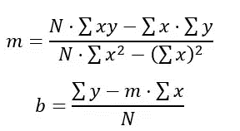
 | PENDIENTE
 | M= | -2200
 | -2 | 1100
 | INTERCEPTO
 | b= | -30
 | -3

